DER
 | CIDADE |  |  | PACIENTE |  |  | CONSULTA |  |  |  | MEDICO |  |  | ESPECIALID
 | PK | CODCIDADE | (1,N) (1,1) | PK | CODPACIENTE | (1,N) (1,1) | PK | FK | CODPACIENTE | (1,1) (N,1) | PK | CODMEDICO | (1,1) (N,1) | PK | CODESPECIALID
 |  | CIDADE |  |  | PACIENTE |  |  | FK | CODMEDICO |  |  | MEDICO |  |  | ESPECIALID
 |  | UF |  |  | CPF |  |  |  | DTCONSULTA |  |  | CODESPECIALID
 |  |  |  |  | SEXO |  |  |  | HORA
 |  |  |  |  | IDADE |  |  |  | VALOR
 |  |  |  | FK | CODCIDADE

PK (Chave primária) => Identifica única e exclusivamente uma linha. Dado não repete
FK(Chave estrangeira) => É a chave primária de uma outra tabela que foi para uma tabela destino. Dado pode repetir

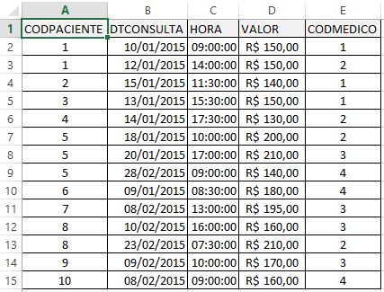
VALOR |  | DTCONSULTA | HORA | CODMEDICO | CODPACIENTE
R$ 150.00 |  | 2015-01-10 | 9:00:00 | 1 | 1
R$ 150.00 |  | 2015-01-12 | 14:00:00 | 2 | 1
R$ 140.00 |  | 2015-01-15 | 11:30:00 | 1 | 2
R$ 150.00 |  | 2015-01-13 | 15:30:00 | 1 | 3
R$ 130.00 |  | 2015-01-14 | 17:30:00 | 2 | 4
R$ 200.00 |  | 2015-01-18 | 10:00:00 | 2 | 5 |  |  |  | PK (codpaciente, codmedico) => atenderia a regra de negócio, considerando que um paciente só pode ser atendido apenas uma vez pelo mesmo médico
R$ 210.00 |  | 2015-01-20 | 17:00:00 | 3 | 5
R$ 140.00 |  | 2015-02-28 | 9:00:00 | 4 | 5
R$ 180.00 |  | 2015-01-09 | 8:30:00 | 4 | 6
R$ 195.00 |  | 2015-02-08 | 13:00:00 | 3 | 7 |  |  |  | PK (cod paciente, codmedico, dt) => atenderia a regra de negócio, considerando que o mesmo paciente possa ser atendido apenas uma vez por dia, pelo mesmo médico
R$ 160.00 |  | 2015-02-10 | 16:00:00 | 3 | 8
R$ 210.00 |  | 2015-02-23 | 7:30:00 | 2 | 8
R$ 170.00 |  | 2015-02-09 | 10:00:00 | 3 | 9
R$ 160.00 |  | 2015-02-08 | 9:00:00 | 4 | 10 |  |  |  | PK (codpaciente, codmedico, dt, hr) => atenderia a regra de negócio, considerando que um mesmo paciente possa ter mais de uma consulta, no mesmo dia, com o mesmo o mesmo médico
 |  | 2015-01-10 | 16:00:00 | 3 | 1

